使い方


行を複数（全部でいいと思います）選択して、並べ替えボタン↓を押すと、記号が並べ替えられます。

200倍ズームぐらいに拡大すると、フラッシュカードとして使えます。
図形ツールで作った記号と、JPEGを貼り付けているものがあります。

記号
0.47879513549 |  | 茶畑
0.77779262118 |  | 風車
0.90020973104 |  | 寺院
0.016192109948 |  | その他の果樹林
0.2373365327 |  | 保健所
0.19555110366 |  | 気象台
0.70064188049 |  | 漁港
0.09122360472 |  | 森林管理署
0.062290434755 |  | 畑
0.2756340096 |  | 笹地
0.69172132043 |  | 駅（JR線）
0.071661363464 |  | 税務署
0.56765378179 |  | 交番
0.91236684729 |  | 自衛隊
0.16844378097 |  | 図書館
0.55044243243 |  | 官公署
0.83781103218 |  | 竹林
0.096273705805 |  | 地方港
0.88934835009 |  | 田
0.24982725328 |  | 灯台
0.025513484235 |  | 広葉樹林
0.050661598853 |  | 煙突
0.048584383041 |  | 消防署
0.15460047751 |  | 三角点
0.95561215965 |  | 市役所
0.77298962317 |  | 記念碑
0.98257995638 |  | 裁判所
0.77659960787 |  | 学校
0.30415800593 |  | ハイマツ地
0.93349507613 |  | 果樹園
0.70331481661 |  | 町村役場
0.27181849285 |  | 駅（JR線以外の鉄道）
0.32181855654 |  | 高等学校
0.061065535604 |  | ヤシ科樹林
0.86518235252 |  | 神社
0.42645919765 |  | 工場
0.77411845964 |  | 史跡・名勝・天然記念物
0.42549144372 |  | 警察署
0.10963816637 |  | 油田
0.59493569766 |  | 桑畑
0.31248856985 |  | 針葉樹林
0.91000339346 |  | 博物館
0.073468063597 |  | 郵便局
0.6497575316 |  | 病院
0.80615958383 |  | 発電所
0.28716920815 |  | 荒れ地
0.024404288522 |  | 水準点
0.43063704802 | 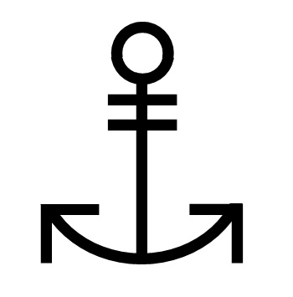 | 重要港
0.74535448528 |  | 老人ホーム

